ASISTENCIA
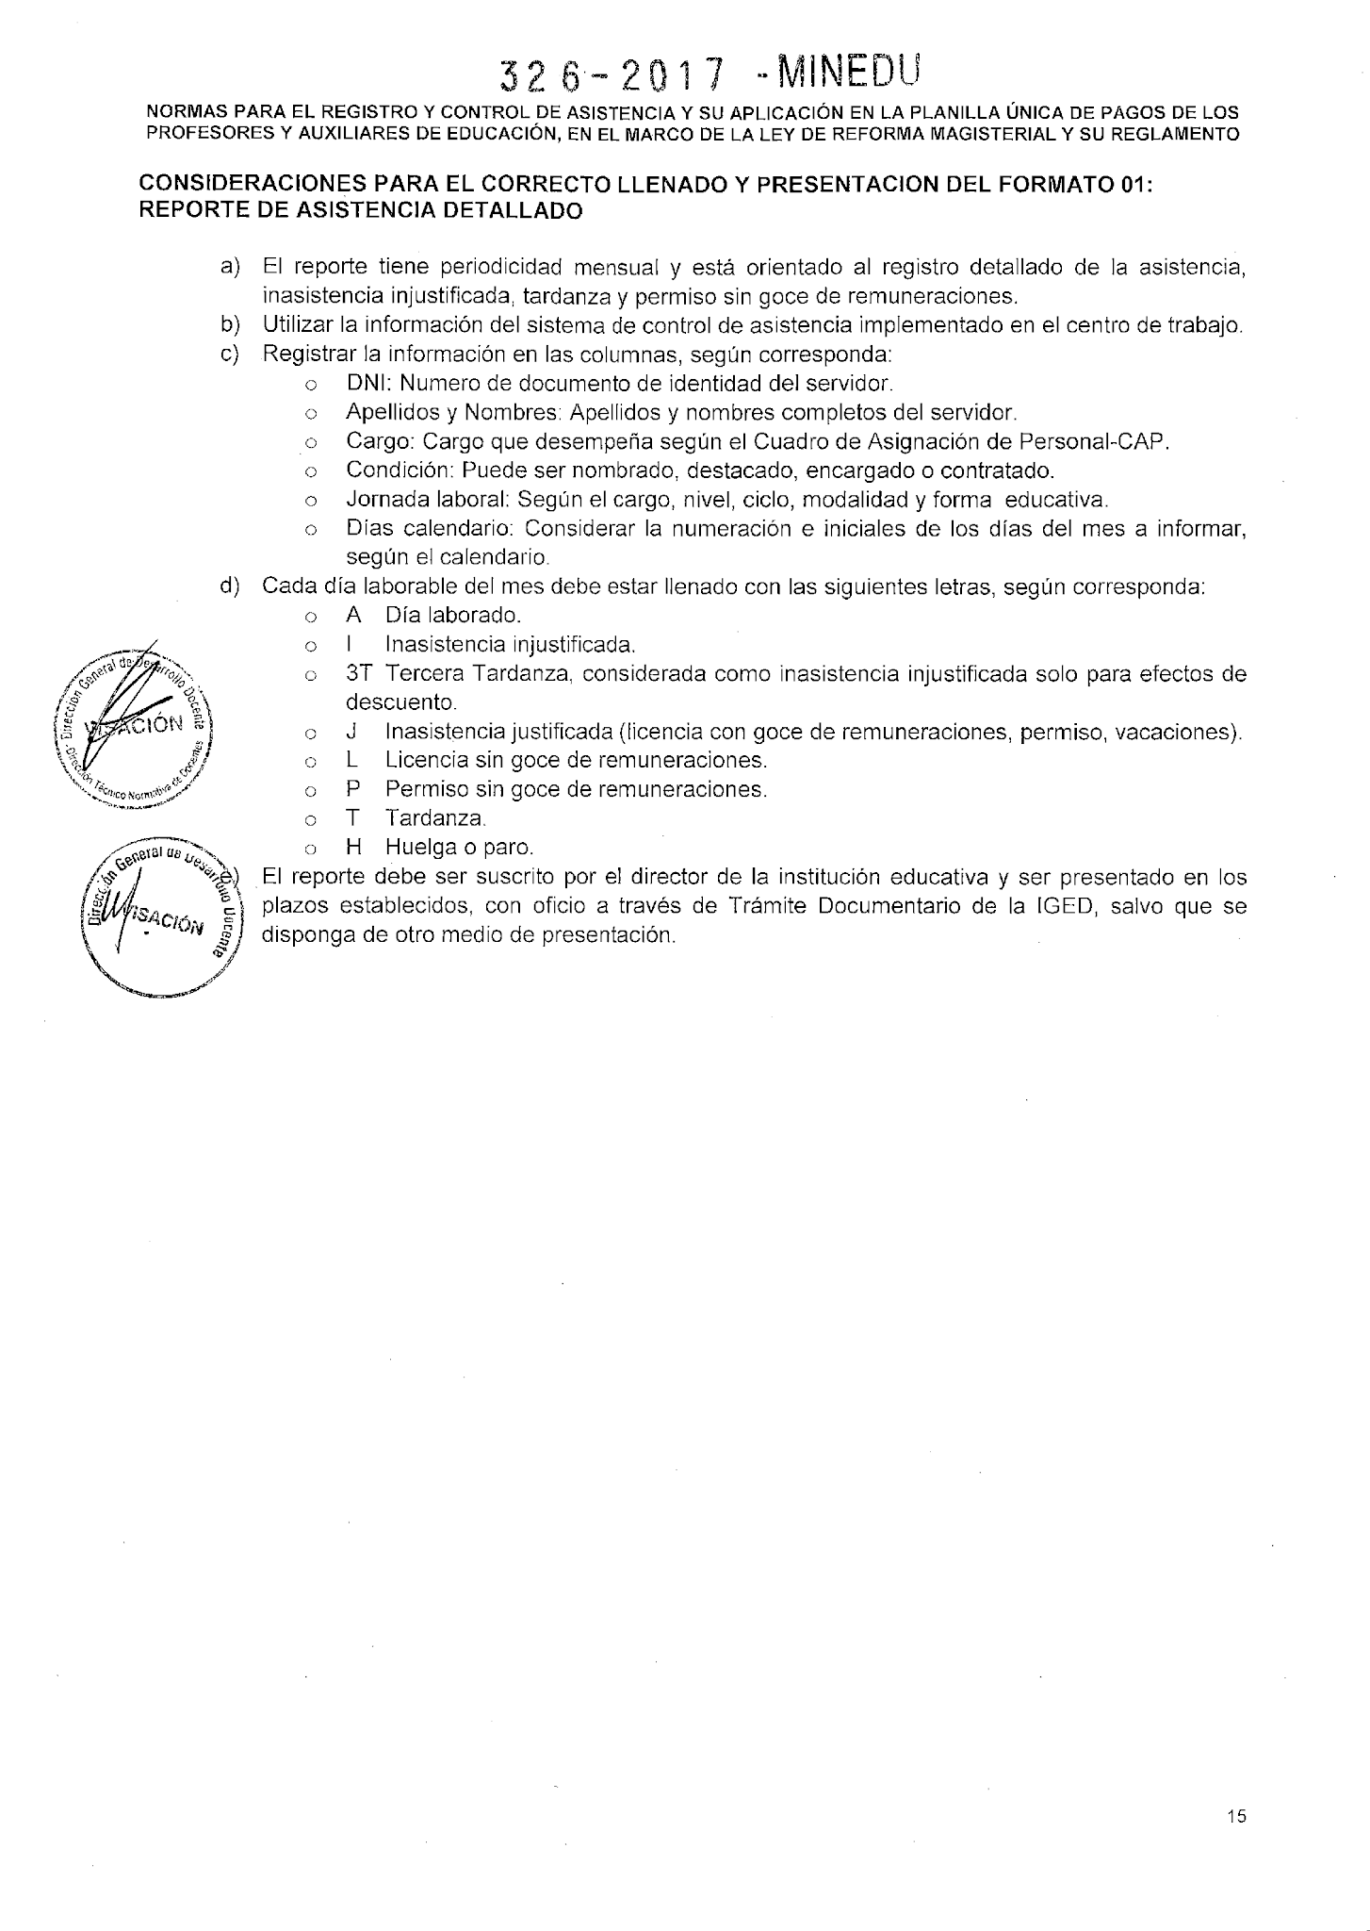
 |  |  | NORMAS PARA EL REGISTRO Y CONTROL DE ASISTENCIA Y SU APLICACIÓN EN LA PLANILLA ÚNICA DE PAGOS DE LOS PROFESORES Y AUXILIARES DE EDUCACIÓN, EN EL MARCO DE LA LEY DE REFORMA MAGISTERIAL Y SU REGLAMENTO (R.S.G. N° 326-2017-MINEDU)

ANEXO 03
 |  | FORMATO 01: REPORTE DE ASISTENCIA DETALLADO
 |  | UGEL: SAN ROMÁN | MES: | MARZO |  |  |  |  | 3 |  |  |  |  | AÑO: |  | 2021 |  |  |  |  | 2021 |  | TURNO: |  |  | Turno_of
Nota: Sr. Director, deberá registrar correctamente el Número de DNI y los demás datos del Personal; de no ser así se verá perjudicado el haber mensual del personal a su cargo.
 |  | INSTITUCIÓN EDUCATIVA: | Nombre de IE
 |  | NIVEL EDUCATIVO Y MODALIDAD: | Nivel / Modalidad |  |  |  | LUGAR: |  | Dirección de IE
 |  | CODIGO MODULAR: | Código modular |  |  | DEP |  | PUNO |  |  |  | PROV |  | SAN ROMÁN |  |  |  | DIS

N° | DNI | APELLIDOS Y NOMBRES | CARGO | CONDICION LABORAL | JORNADA LABORAL | DIAS CALENDARIO
 |  |  |  |  |  | 1 | 2 | 3 | 4 | 5 | 6 | 7 | 8 | 9 | 10 | 11 | 12 | 13 | 14 | 15 | 16 | 17 | 18 | 19 | 20 | 21 | 22 | 23 | 24 | 25 | 26 | 27 | 28 | 29 | 30 | 31
 |  |  |  |  |  | lun | mar | mié | jue | vie | sáb | dom | lun | mar | mié | jue | vie | sáb | dom | lun | mar | mié | jue | vie | sáb | dom | lun | mar | mié | jue | vie | sáb | dom | lun | mar | mié
1
2
3
4
5
6
7
8
9
10
11
12
13
14
15
16
17
18
19
20
21
22
23
24
25
26
27
28
29
30
31
32
33
34
35
LEYENDA: |  |  |  |  |  |  |  |  |  |  |  |  |  |  |  |  |  |  |  |  | LUGAR Y FECHA:
A | ASISTENCIA
I | INASISTENCIA INJUSTIFICADA
J | INASISTENCIA JUSTIFICADA (FERIADO, ONOMASTICO, VACACIONES, COMISION DE SERVICIO)
T | TARDANZA EN MINUTOS (DIGITACION EN NUMEROS) |  |  |  |  |  |  |  |  |  |  |  |  |  |  |  |  |  |  |  |  |  | DIRECTOR (A) DE LA I.E.
LS | LICENCIA SIN GOCE DE REMUNERACIONES
LG | LICENCIA CON GOCE DE REMUNERACIONES
P | PERMISO SIN GOCE DE REMUNERACIONES
H | HUELGA O PARO
F | FERIADO |  |  |  | ** Adicionado por la UGEL SAN ROMÁN

